关系图
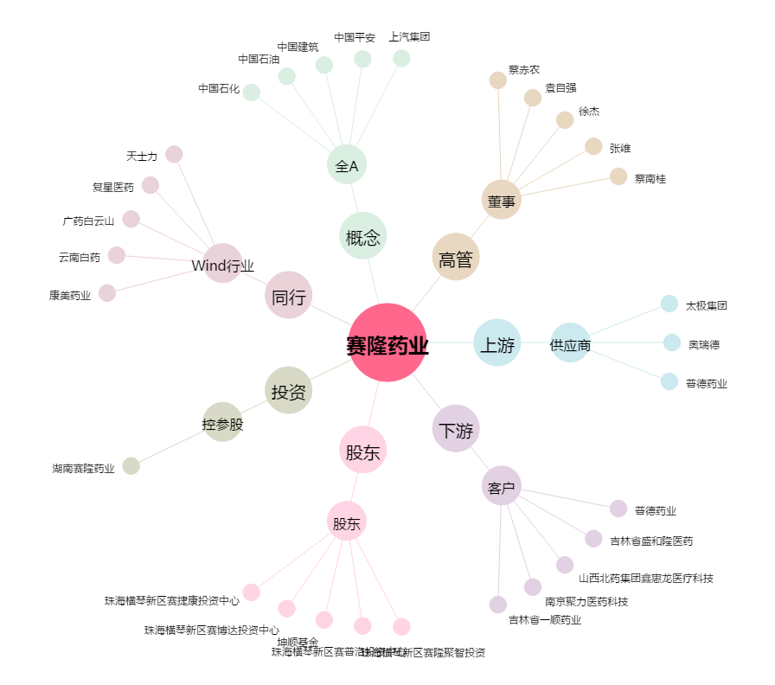
赛隆药业[002898.SZ] - 关系概览图

